P1
清水港 貿易概況

【令和5年2月】 |  |  |  |  |  |  |  |  |  |  |  |  |  |  |  |  | （単位：百万円、％）
区 分 |  | 輸 出 額 |  |  |  | 輸 入 額 |  |  |  | 輸出入額 |  |  |  | 差引額(▲は輸入超過）
 |  | 前年同期比 |  | 管内比 |  | 前年同期比 |  | 管内比 |  | 前年同期比 |  | 管内比 |  | 前年同期比 |  | 管内比
清水港 |  |  | 180,349 |  |  |  | 128,958 |  |  |  | 309,307 |  |  |  | 51,391
 |  | 114.1 |  | 10.2 |  | 136.6 |  | 11.8 |  | 122.5 |  | 10.8 |  | 80.7 |  | －
名古屋税関 管 内 |  |  | 1,766,955 |  |  |  | 1,089,383 |  |  |  | 2,856,337 |  |  |  | 677,572
 |  | 106.3 |  | － |  | 118.6 |  | － |  | 110.7 |  | － |  | 91.2 |  | －

【推移】 |  |  |  |  |  |  |  |  |  |  |  |  |  |  |  |  | （単位：百万円、％）
期 間 |  | 輸 出 額 |  |  |  | 輸 入 額 |  |  |  | 輸出入額 |  |  |  | 差引額(▲は輸入超過）
 |  | 金 額 |  |  | 前 年 同期比 | 金 額 |  |  | 前 年 同期比 | 金 額 |  |  | 前 年 同期比 | 金 額 |  |  | 前 年 同期比
平成30年 |  |  | 1,882,852 |  | 101.6 |  | 1,055,045 |  | 111.3 |  | 2,937,897 |  | 104.9 |  | 827,806 |  | 91.5
令和元年 |  |  | 1,823,906 |  | 96.9 |  | 1,022,045 |  | 96.9 |  | 2,845,951 |  | 96.9 |  | 801,861 |  | 96.9
令和2年 |  |  | 1,668,437 |  | 91.5 |  | 918,357 |  | 89.9 |  | 2,586,794 |  | 90.9 |  | 750,079 |  | 93.5
令和3年 |  |  | 2,029,830 |  | 121.7 |  | 1,085,042 |  | 118.2 |  | 3,114,872 |  | 120.4 |  | 944,789 |  | 126.0
令和4年 |  |  | 2,249,511 |  | 110.8 |  | 1,447,738 |  | 133.4 |  | 3,697,249 |  | 118.7 |  | 801,773 |  | 84.9
令和3年 | 上期 |  | 1,002,995 |  | 131.1 |  | 537,755 |  | 115.9 |  | 1,540,750 |  | 125.4 |  | 465,240 |  | 154.6
令和3年 | 下期 |  | 1,026,835 |  | 113.7 |  | 547,287 |  | 120.5 |  | 1,574,122 |  | 115.9 |  | 479,548 |  | 106.8
令和4年 | 上期 |  | 1,029,147 |  | 102.6 |  | 676,139 |  | 125.7 |  | 1,705,286 |  | 110.7 |  | 353,008 |  | 75.9
令和4年 | 下期 |  | 1,220,364 |  | 118.8 |  | 771,599 |  | 141.0 |  | 1,991,963 |  | 126.5 |  | 448,766 |  | 93.6
令和4年 | １月 |  | 137,467 |  | 97.8 |  | 97,535 |  | 124.1 |  | 235,002 |  | 107.2 |  | 39,931 |  | 64.4
 | ２月 |  | 158,030 |  | 98.9 |  | 94,375 |  | 123.5 |  | 252,405 |  | 106.9 |  | 63,654 |  | 76.4
 | ３月 |  | 199,508 |  | 109.7 |  | 103,828 |  | 102.5 |  | 303,336 |  | 107.1 |  | 95,679 |  | 118.9
 | ４月 |  | 185,260 |  | 109.8 |  | 133,803 |  | 137.5 |  | 319,063 |  | 120.0 |  | 51,457 |  | 72.1
 | ５月 |  | 159,155 |  | 96.0 |  | 117,956 |  | 131.1 |  | 277,111 |  | 108.3 |  | 41,199 |  | 54.3
 | ６月 |  | 189,728 |  | 101.8 |  | 128,641 |  | 136.7 |  | 318,368 |  | 113.5 |  | 61,087 |  | 66.2
 | ７月 |  | 201,770 |  | 111.9 |  | 111,720 |  | 115.4 |  | 313,490 |  | 113.1 |  | 90,050 |  | 107.9
 | ８月 |  | 182,747 |  | 112.9 |  | 122,214 |  | 141.9 |  | 304,961 |  | 123.0 |  | 60,533 |  | 80.0
 | ９月 |  | 186,212 |  | 101.9 |  | 124,040 |  | 136.3 |  | 310,252 |  | 113.3 |  | 62,172 |  | 67.7
 | 10月 |  | 217,709 |  | 132.5 |  | 137,595 |  | 159.4 |  | 355,304 |  | 141.8 |  | 80,113 |  | 102.7
 | 11月 |  | 212,964 |  | 127.7 |  | 133,410 |  | 153.7 |  | 346,374 |  | 136.6 |  | 79,554 |  | 99.5
 | 12月 |  | 218,963 |  | 128.2 |  | 142,619 |  | 142.3 |  | 361,582 |  | 133.4 |  | 76,344 |  | 108.2
令和5年 | １月 |  | 150,917 |  | 109.8 |  | 131,479 |  | 134.8 |  | 282,395 |  | 120.2 |  | 19,438 |  | 48.7
 | ２月 |  | 180,349 |  | 114.1 |  | 128,958 |  | 136.6 |  | 309,307 |  | 122.5 |  | 51,391 |  | 80.7
 | ３月
 | ４月
 | ５月
 | ６月
 | ７月
 | ８月
 | ９月
 | 10月
 | 11月
 | 12月
・令和3年以前：確定値
・令和4年：確々報値
・令和5年：輸出の1月分は確報値
・管内比とは、清水港が名古屋税関管内に占める割合

【推移グラフ】
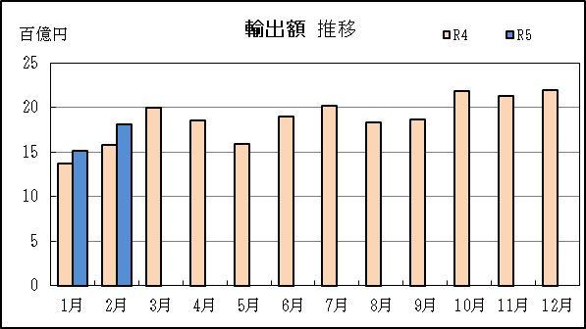
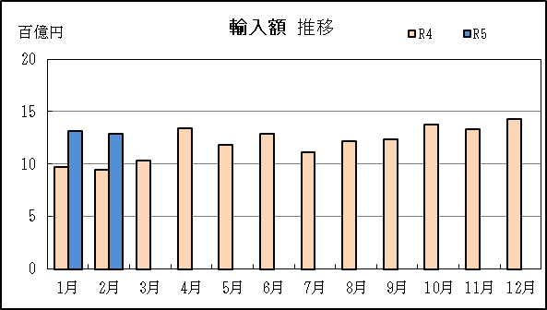

P5
田子の浦港 貿易概況

【令和5年2月】 |  |  |  |  |  |  |  |  |  |  |  |  |  |  |  |  | （単位：百万円、％）
区 分 |  | 輸 出 額 |  |  |  | 輸 入 額 |  |  |  | 輸出入額 |  |  |  | 差引額(▲は輸入超過）
 |  | 前年同期比 |  | 管内比 |  | 前年同期比 |  | 管内比 |  | 前年同期比 |  | 管内比 |  | 前年同期比 |  | 管内比
田子の浦港 |  |  | 646 |  |  |  | 2,837 |  |  |  | 3,483 |  |  |  | ▲ 2,191
 |  | 56.7 |  | 0.0 |  | 364.2 |  | 0.3 |  | 181.5 |  | 0.1 |  | － |  | －
名古屋税関 管 内 |  |  | 1,766,955 |  |  |  | 1,089,383 |  |  |  | 2,856,337 |  |  |  | 677,572
 |  | 106.3 |  | － |  | 118.6 |  | － |  | 110.7 |  | － |  | 91.2 |  | －

【推移】 |  |  |  |  |  |  |  |  |  |  |  |  |  |  |  |  | （単位：百万円、％）
期 間 |  | 輸 出 額 |  |  |  | 輸 入 額 |  |  |  | 輸出入額 |  |  |  | 差引額(▲は輸入超過）
 |  | 金 額 |  |  | 前 年 同期比 | 金 額 |  |  | 前 年 同期比 | 金 額 |  |  | 前 年 同期比 | 金 額 |  |  | 前 年 同期比
平成30年 |  |  | 11,908 |  | 121.8 |  | 30,222 |  | 111.3 |  | 42,130 |  | 114.1 |  | ▲ 18,315 |  | 105.4
令和元年 |  |  | 11,398 |  | 95.7 |  | 24,703 |  | 81.7 |  | 36,101 |  | 85.7 |  | ▲ 13,305 |  | 72.6
令和2年 |  |  | 11,143 |  | 97.8 |  | 21,490 |  | 87.0 |  | 32,632 |  | 90.4 |  | ▲ 10,347 |  | 77.8
令和3年 |  |  | 11,038 |  | 99.1 |  | 28,411 |  | 132.2 |  | 39,449 |  | 120.9 |  | ▲ 17,374 |  | 167.9
令和4年 |  |  | 10,914 |  | 98.9 |  | 38,077 |  | 134.0 |  | 48,991 |  | 124.2 |  | ▲ 27,162 |  | 156.3
令和3年 | 上期 |  | 5,734 |  | 108.6 |  | 12,694 |  | 107.1 |  | 18,428 |  | 107.5 |  | ▲ 6,959 |  | 105.9
令和3年 | 下期 |  | 5,303 |  | 90.5 |  | 15,717 |  | 163.1 |  | 21,021 |  | 135.6 |  | ▲ 10,414 |  | 276.0
令和4年 | 上期 |  | 6,303 |  | 109.9 |  | 14,033 |  | 110.5 |  | 20,336 |  | 110.4 |  | ▲ 7,730 |  | 111.1
令和4年 | 下期 |  | 4,611 |  | 87.0 |  | 24,044 |  | 153.0 |  | 28,655 |  | 136.3 |  | ▲ 19,433 |  | 186.6
令和4年 | １月 |  | 790 |  | 106.3 |  | 2,412 |  | 293.0 |  | 3,202 |  | 204.4 |  | ▲ 1,622 |  | 20倍
 | ２月 |  | 1,140 |  | 161.0 |  | 779 |  | 40.4 |  | 1,919 |  | 72.8 |  | 361 |  | －
 | ３月 |  | 1,222 |  | 101.6 |  | 2,750 |  | 118.4 |  | 3,972 |  | 112.7 |  | ▲ 1,529 |  | 136.4
 | ４月 |  | 939 |  | 81.4 |  | 2,095 |  | 107.3 |  | 3,033 |  | 97.7 |  | ▲ 1,156 |  | 144.7
 | ５月 |  | 864 |  | 86.4 |  | 1,919 |  | 72.9 |  | 2,783 |  | 76.6 |  | ▲ 1,055 |  | 64.6
 | ６月 |  | 1,348 |  | 145.5 |  | 4,078 |  | 134.4 |  | 5,426 |  | 137.0 |  | ▲ 2,730 |  | 129.6
 | ７月 |  | 513 |  | 49.0 |  | 5,914 |  | 194.6 |  | 6,427 |  | 157.3 |  | ▲ 5,401 |  | 271.1
 | ８月 |  | 1,371 |  | 120.4 |  | 3,330 |  | 144.6 |  | 4,701 |  | 136.6 |  | ▲ 1,959 |  | 168.3
 | ９月 |  | 542 |  | 72.7 |  | 5,799 |  | 166.7 |  | 6,341 |  | 150.1 |  | ▲ 5,257 |  | 192.2
 | 10月 |  | 752 |  | 87.4 |  | 1,407 |  | 61.5 |  | 2,159 |  | 68.6 |  | ▲ 656 |  | 45.9
 | 11月 |  | 854 |  | 114.6 |  | 4,543 |  | 170.4 |  | 5,396 |  | 158.2 |  | ▲ 3,689 |  | 192.1
 | 12月 |  | 580 |  | 75.6 |  | 3,051 |  | 157.0 |  | 3,630 |  | 133.9 |  | ▲ 2,471 |  | 210.1
令和5年 | １月 |  | 549 |  | 69.4 |  | 2,228 |  | 92.4 |  | 2,777 |  | 86.7 |  | ▲ 1,680 |  | 103.6
 | ２月 |  | 646 |  | 56.7 |  | 2,837 |  | 364.2 |  | 3,483 |  | 181.5 |  | ▲ 2,191 |  | －
 | ３月
 | ４月
 | ５月
 | ６月
 | ７月
 | ８月
 | ９月
 | 10月
 | 11月
 | 12月
・令和3年以前：確定値
・令和4年：確々報値
・令和5年：輸出の1月分は確報値
・管内比とは、田子の浦港が名古屋税関管内に占める割合

【推移グラフ】
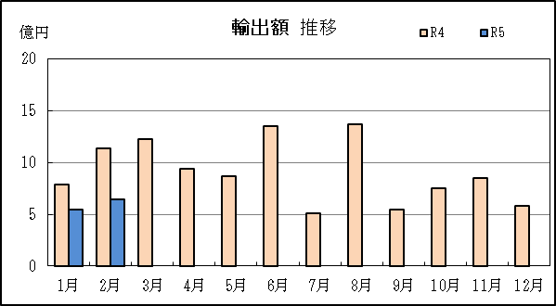
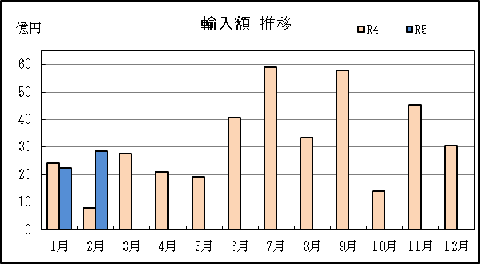

P8
御前崎港 貿易概況

【令和5年2月】 |  |  |  |  |  |  |  |  |  |  |  |  |  |  |  |  | （単位：百万円、％）
区 分 |  | 輸 出 額 |  |  |  | 輸 入 額 |  |  |  | 輸出入額 |  |  |  | 差引額(▲は輸入超過）
 |  | 前年同期比 |  | 管内比 |  | 前年同期比 |  | 管内比 |  | 前年同期比 |  | 管内比 |  | 前年同期比 |  | 管内比
御前崎港 |  |  | 29,337 |  |  |  | 1,299 |  |  |  | 30,637 |  |  |  | 28,038
 |  | 112.6 |  | 1.7 |  | 52.7 |  | 0.1 |  | 107.5 |  | 1.1 |  | 118.9 |  | －
名古屋税関 管 内 |  |  | 1,766,955 |  |  |  | 1,089,383 |  |  |  | 2,856,337 |  |  |  | 677,572
 |  | 106.3 |  | － |  | 118.6 |  | － |  | 110.7 |  | － |  | 91.2 |  | －

【推移】 |  |  |  |  |  |  |  |  |  |  |  |  |  |  |  |  | （単位：百万円、％）
期 間 |  | 輸 出 額 |  |  |  | 輸 入 額 |  |  |  | 輸出入額 |  |  |  | 差引額(▲は輸入超過）
 |  | 金 額 |  |  | 前 年 同期比 | 金 額 |  |  | 前 年 同期比 | 金 額 |  |  | 前 年 同期比 | 金 額 |  |  | 前 年 同期比
平成30年 |  |  | 291,069 |  | 104.4 |  | 18,682 |  | 103.2 |  | 309,751 |  | 104.4 |  | 272,387 |  | 104.5
令和元年 |  |  | 282,794 |  | 97.2 |  | 24,817 |  | 132.8 |  | 307,612 |  | 99.3 |  | 257,977 |  | 94.7
令和2年 |  |  | 298,067 |  | 105.4 |  | 17,315 |  | 69.8 |  | 315,382 |  | 102.5 |  | 280,753 |  | 108.8
令和3年 |  |  | 366,073 |  | 122.8 |  | 23,288 |  | 134.5 |  | 389,361 |  | 123.5 |  | 342,785 |  | 122.1
令和4年 |  |  | 327,018 |  | 89.3 |  | 31,509 |  | 135.3 |  | 358,527 |  | 92.1 |  | 295,510 |  | 86.2
令和3年 | 上期 |  | 194,054 |  | 163.2 |  | 11,686 |  | 137.8 |  | 205,740 |  | 161.5 |  | 182,368 |  | 165.1
令和3年 | 下期 |  | 172,019 |  | 96.0 |  | 11,602 |  | 131.4 |  | 183,620 |  | 97.7 |  | 160,417 |  | 94.2
令和4年 | 上期 |  | 157,043 |  | 80.9 |  | 15,805 |  | 135.2 |  | 172,848 |  | 84.0 |  | 141,238 |  | 77.4
令和4年 | 下期 |  | 169,975 |  | 98.8 |  | 15,704 |  | 135.4 |  | 185,679 |  | 101.1 |  | 154,271 |  | 96.2
令和4年 | １月 |  | 19,698 |  | 72.1 |  | 4,183 |  | 359.8 |  | 23,881 |  | 83.9 |  | 15,515 |  | 59.4
 | ２月 |  | 26,044 |  | 77.0 |  | 2,467 |  | 131.7 |  | 28,510 |  | 79.9 |  | 23,577 |  | 73.8
 | ３月 |  | 27,796 |  | 72.0 |  | 4,183 |  | 137.7 |  | 31,979 |  | 76.8 |  | 23,614 |  | 66.4
 | ４月 |  | 27,818 |  | 85.4 |  | 1,235 |  | 61.6 |  | 29,053 |  | 84.0 |  | 26,583 |  | 86.9
 | ５月 |  | 22,418 |  | 70.5 |  | 1,796 |  | 140.6 |  | 24,214 |  | 73.2 |  | 20,621 |  | 67.6
 | ６月 |  | 33,269 |  | 111.0 |  | 1,941 |  | 83.3 |  | 35,210 |  | 109.0 |  | 31,328 |  | 113.3
...
 | ９月
 | 10月
 | 11月
 | 12月
・令和3年以前：確定値
・令和4年：確々報値
・令和5年：輸出の1月分は確報値
・管内比とは、御前崎港が名古屋税関管内に占める割合

【推移グラフ】
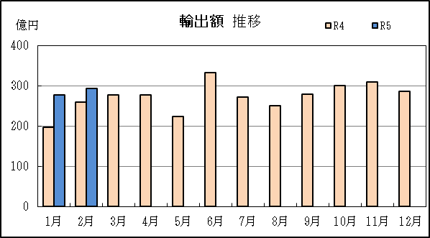
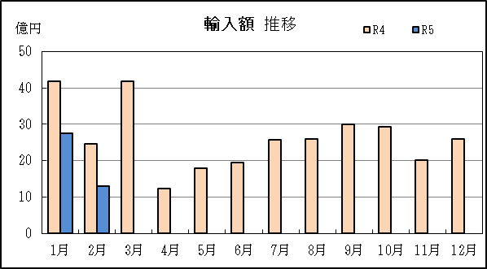

P11
...
【推移】 |  | （単位：百万円、％）
 | ９月
 | 10月
 | 11月
 | 12月
・令和3年以前：確定値
・令和4年：確々報値
・令和5年：輸出の1月分は確報値
・管内比とは、静岡空港が名古屋税関管内に占める割合

【推移グラフ】
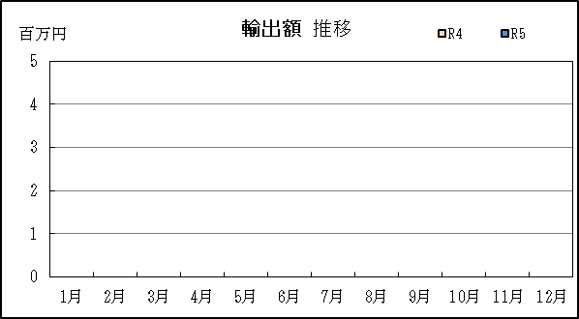
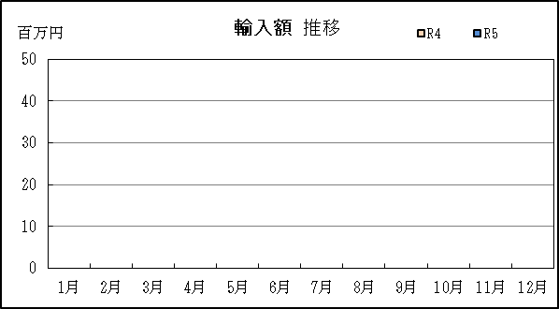

P14
...
【推移】
 | ９月
 | 10月
 | 11月
 | 12月
・令和3年以前：確定値
・令和4年：確々報値
・令和5年：輸出の1月分は確報値

【推移グラフ】
